상품제안서
투 사이즈 펠트백 | 상품코드: F30613

 |  |  |  |  |  |  | 02-412-0044 | www.easy1.co.kr
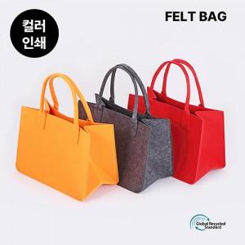

【상세/제작정보】 | 1컬러,1사이즈,1개 구성 발주전 색상재고 먼저 확인 부탁드립니다 인쇄 시안 내 빼다, 누끼가 있을 시 인쇄비가 추가 될 수 있습니다 제품의 색상, 인쇄 색상은 화면과 다소 차이가 있을 수 있습니다

【인쇄/포장옵션】 | 실크, 풀칼라 / OPP(비닐)

【공급단가】 | 수량 | 300~ | 500~ | 1,000~ | 3,000~ | 5,000~
*VAT별도 | 360*250*140 mm | 3,960원 | 3,890원 | 3,790원 | 3,720원 | 3,630원
 | 360*250*200 mm | 4,200원 | 4,130원 | 4,020원 | 3,950원 | 3,850원

【상품 URL】 | https://dev.easy1.co.kr:443/src/goods_detail.php?gdno=30613

